Calculette
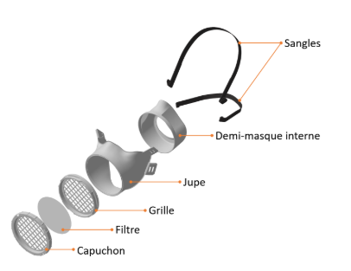

Masque FM-P1 0C0V
 | Calculette de comparaison des coûts et des quantités
 |  |  |  | Modifiez en fonction de vos besoins et des solutions envisagées, les cases : | …

 | Nombre de personnes à protéger |  | 20 | personnes |  |  |  | Nombre de jours de protection | 100 | jours

 | Comparaison des coûts (Masques à usage unique ou lavable)

 | Masques à usage unique |  |  | niveau de protection 3µm |  |  | Prix Unitaire |  | Quantité |  | nb personnes |  | nb jours | Coût Euros | Coût / jour / personne

 | Masques FFP (4h d'utilisation) |  |  | > 99%*** |  |  | 2.00 € | /masque | 4,000 | masques | 20 |  | 100 | 8,000.00 € | 4.00 €

 | Masques chirurgicaux (4h d'utilisation) |  |  | > 90%** |  |  | 0.50 € | /masque | 4,000 | masques | 20 |  | 100 | 2,000.00 € | 1.00 €

 | Masques lavables | nombre de lavages
 | Masques tissu | 30 |  | >70%* à 90%** |  |  | 10.00 € | /masque | 67 | masques | 20 |  | 100 | 1,333.33 € | 0.67 €

 | Masque FM-P1 0C0V
 |  |  |  | niveau de protection 3µm |  |  | Prix Unitaire |  | Quantité |  | nb personnes |  | nb jours | Coût Euros | Euros /jours

 | Packs 1 Masques + 5 filtres (8 heures lavable 20 fois) |  |  | >99%*** |  |  | 28.00 € | 30 | 20 | masques | 20 | jours avec filtres inclus | 100 | 560.00 € | 0.28 €
 | Filtres additionnels (consommables) |  |  |  |  |  | 0.20 € | /filtre | 0 | filtres | 20 | jours avec filtres additionels | 0 | 0.00 € | #DIV/0!

 | Coût total |  |  |  |  |  |  |  |  |  | 20 |  | 100 | 560.00 € | 0.28 €

 |  |  |  |  | Économies réalisées sur un an

 | Protection | nb personnes | nb jours
 |  | 20 | 100 | Niveau de protection | nb jours |  | Quantité |  |  | Coût total Euros |  |  |  | Economie Euros | Economie

 | Coût masque FM-P1 0C0V |  |  | > 99%*** | 100 |  | 20 | kits masques + ffiltres |  | 560.00 €
 |  |  |  |  |  | + | 0 | filtres coplémentaires

 | Coût masques FFP |  |  | > 99%*** | 100 |  | 4,000 | masques |  | 8,000.00 € |  |  |  | -7,440.00 € | -93%

 | Coût masques chirurgicaux |  |  | > 90%** | 100 |  | 4,000 | masques |  | 2,000.00 € |  |  |  | -1,440.00 € | -72%

 | Coût masques en tissu | 30 | lavages | >70%* à 90%** | 100 |  | 67 | masques |  | 1,333.33 € |  |  |  | -773.33 € | -58%


Service Chimie
5 place de l'Eglise
77400 St Thibault des Vignes
France
Tel: +33 (0) 164 308 922 - Fax: +33 (0)1 64 30 87 49
www.service-chimie.fr
Contactez nous !

